Рейтинг
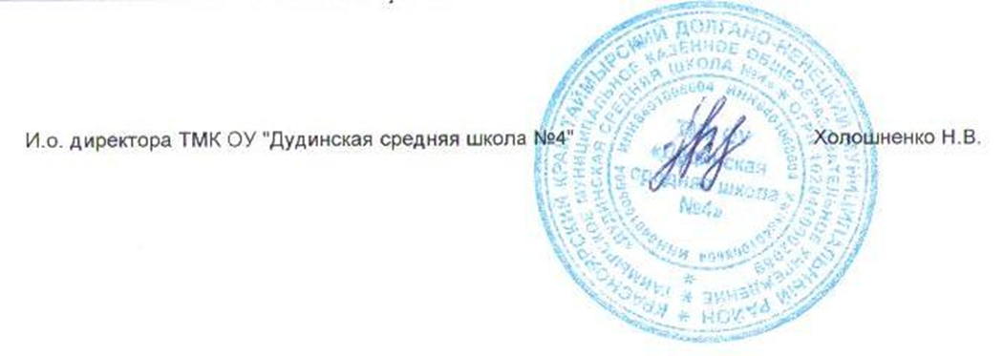
Рейтинг по физике
№ | Фамилия | Имя | Отчество | пол | дата рождения | Наличие гражданства РФ | Муниципалитет | Полное название общеобразовательного учреждения по Уставу | Уровень (класс) обучения | Тип диплома | Общий балл | учитель наставник(полность)

1 | Рогова | Варвара | Сергеевна | Ж | 2004-03-29 | Да | Таймырский | Таймырское муниципальное казенное общеобразовательное учреждение "Дудинская средняя школа №4" | 8 | Победитель | 30.00 | Прохоров Денис Викторович

